상품제안서
엔보우 NG01 무소음 무선 마우스 [인쇄무료] | 상품코드: F16094

 |  |  |  |  |  |  | 02-412-0044 | www.easy1.co.kr
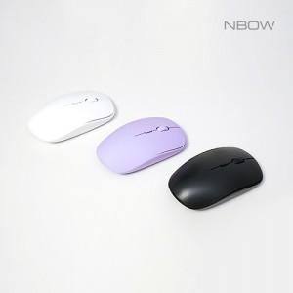

【상세/제작정보】 | DPI버튼, On/Off버튼, 초소형 리시버 무소음 마우스

【인쇄/포장옵션】 | 레이저 / 포장지포장

【공급단가】 | 수량 | 100~ | 300~ | 500~ | 1,000~ | 3,000~
*VAT별도 | 단가 | 5,800원 | 5,400원 | 5,200원 | 5,100원 | 5,000원

【상품 URL】 | http://www.easy1.co.kr/src/goods_detail.php?gdno=16094

